关系图
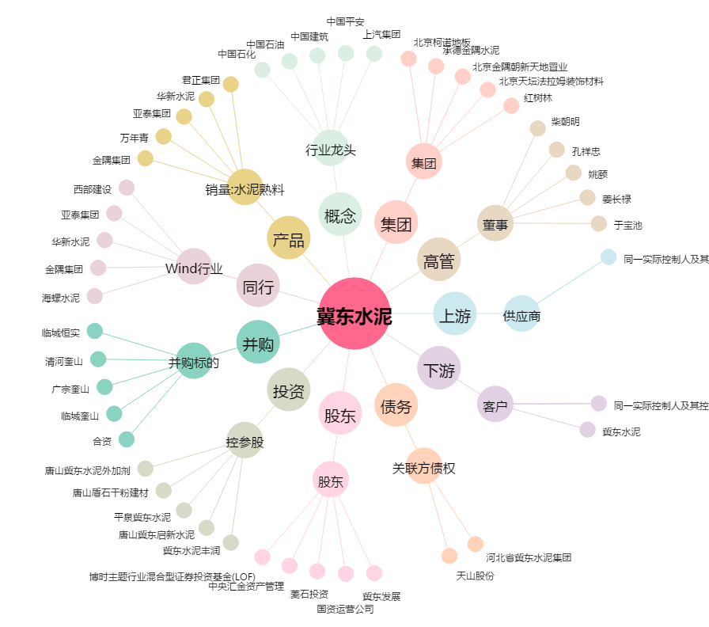
冀东水泥[000401.SZ] - 关系概览图

